1.排拉图
○程序文件 ●作业指导书 |  |  |  |  |  |  |  |  |  |  | 文件编号 | WI-FJS-203
文件名称 |  | SYDNEY LITE 5OMP,INDONESIA GIFT BOX (MOTO G 37) 礼盒 装配线标准作业指导书 |  |  |  |  |  |  |  |  | 版 本 | 01
 |  |  |  |  |  |  |  |  |  |  | 页 码 | 01 OF 12
制订部门 |  | PIE课/IE |  |  |  | 制订日期 | 2026-05-15 |  |  | 生效日期 | 2026-05-15
制 订 |  | 罗成耿 |  |  |  | 审 核 |  |  |  | 批 准
部门 |  | 工 程 |  |  | 品 质 |  |  |  | 生 产 |  |  | PMC
签核
瓶颈时间(S) | 9.00 | 节拍工时(S) | 8.57 | 工时之和 | 23.40 | 平衡率 | 65.00% | 人力 | 4.0 | 标准UPH(PCS/H) | 420 | 标准UPPH (PCS/人/H) | 105.00
序号 | 工位名称 | 标准工时（S） | 人数 | 工站工时（S) | 设备/工治具 |  | 标准WIP（PCS） | 产线Layout
1 | 排拉图
2 | 天盖打角
3 | 天盖面纸过胶定位
4 | 天盖除泡
5 | 全检天盒
6 | 地盖打角
7 | 地盖面纸过胶定位
8 | 地盖除泡
9 | 地盒衬纸过胶定位
10 | 地盒衬纸除泡
11 | 资料盒预折
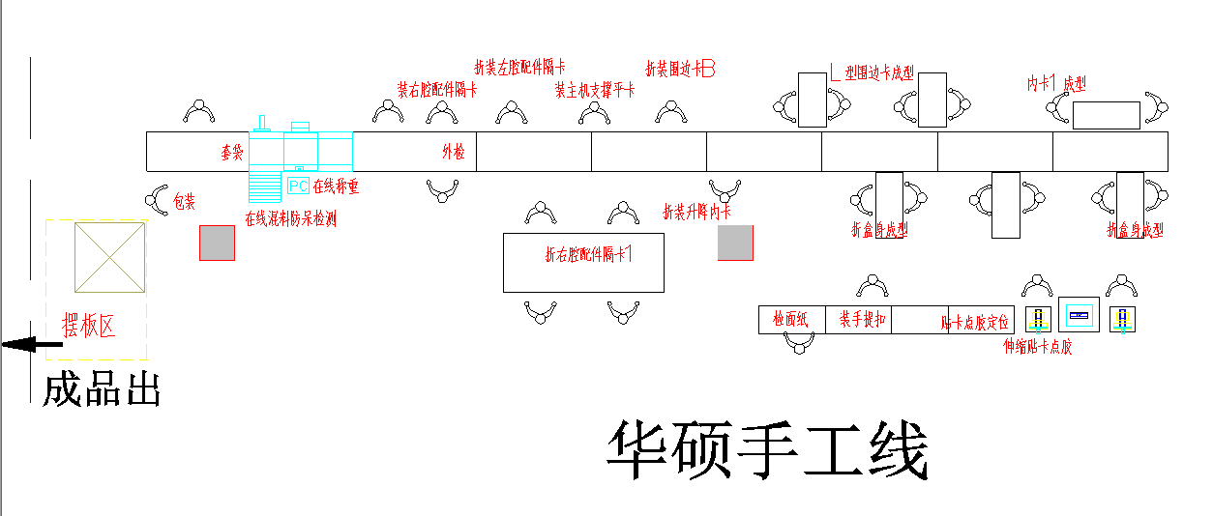
CPCP
12 | 资料盒组装 |  |  | 8.00 |  |  | 2
13 | 装纸条+扣盒 |  |  |  |  |  | 2
15 * | 全检地盒 | 14.40 | 2 | 7.20
16 | 装箱摆板 | 9.00 | 1 | 9.00
 | 线长 |  | 1

“*”标识重点工序

“CPCP”标识重点工序
 |  | 23.40 | 4 | 24.20 |  |  | 4
合计 | 变更日期 | 变更页码 | 变更前 |  | 变更后 |  | 备注
变 更 履 历
1 | 2021-08-02 |  | 首次发行

2
○ 程序文件 ● 作业指导书 |  |  |  |  |  |  |  |  |  |  |  |  |  |  |  |  |  | 文件编号 |  |  | WI-FJS-203
文件名称 |  |  |  |  |  |  |  |  |  |  |  |  |  |  |  |  |  | 版 本 |  |  | 01
 |  |  |  |  |  |  |  |  |  |  |  |  |  |  |  |  |  | 页 码 |  |  | 6-2 OF 12
本工位名称 |  |  | 天盖面纸过胶定位 |  |  |  |  | 标准工时(S) |  |  |  |  |  |  | 人数(个) |  |  | 工站工时(S) |  |  | #DIV/0!
劳 保 用 品 |  |  | 手套 | 指套 | 工帽 | 耳塞 | 口罩 | 作 业 分 类 |  |  | 作业 | 检查 | 包装 | 搬运 | WIP(PCS) |  |  | 重点工站 |  |  | ×
 |  |  | √ | × | √ | × | × |  |  |  | √ | √ | × | × | 作 业 重 点
图 示 说 明
1、取1pcs面纸光面朝上，手动从过胶机上过胶，控制胶量。 2、将过胶OK的面纸胶面朝上，放置在工作台上。
3、然后取1pcs盒胚定位在面纸上
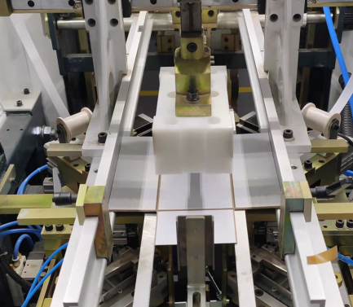  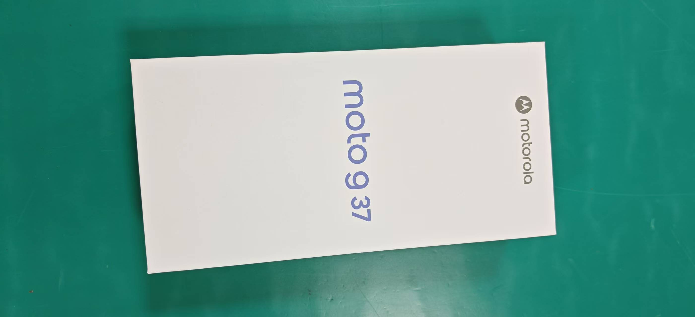 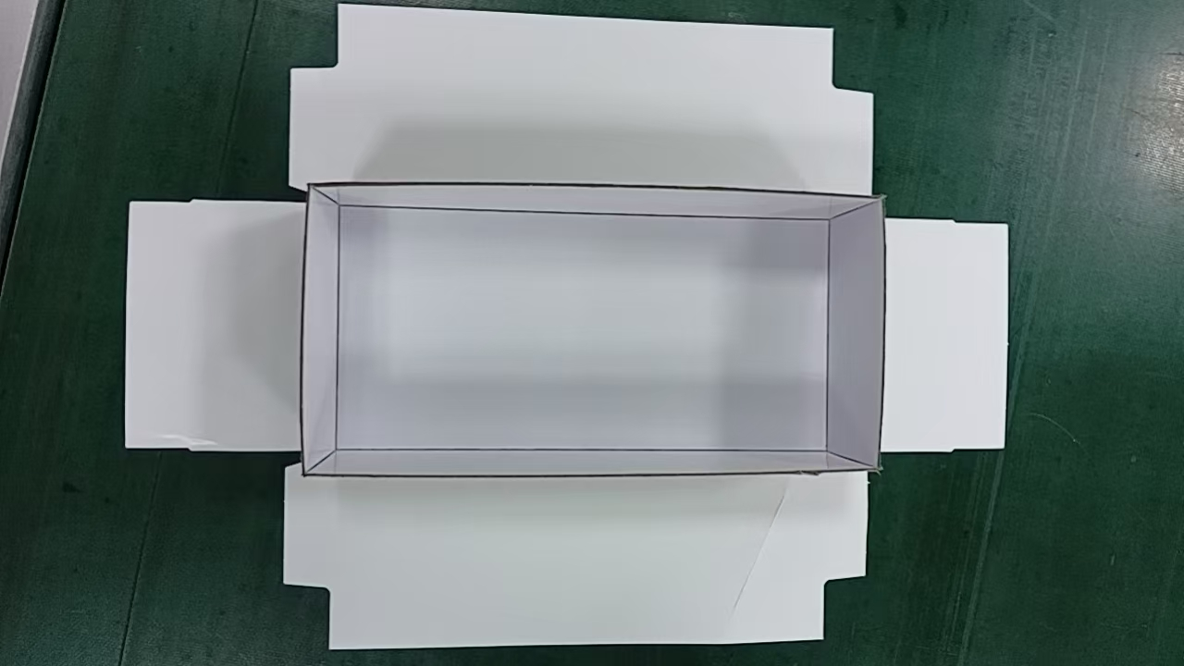 |  |  |  |  |  |  |  |  |  |  |  |  |  |  | 品质管控 (互检内容) | 1.检查盒胚长边与短边沿V槽折拼合紧密 无缝隙,拼合处为直角， 不能出现开口、溢胶、不可有高低脚。 2.天盖面纸尺寸正确，无破损、划伤、杂色点等不良。

 |  |  |  |  |  |  |  |  |  |  |  |  |  |  | 品质重点检出项 | 1.机器气压值0.5±0.1MPA。 2.盒胚长边与短边沿V槽折拼合紧密 无缝隙,拼合处为直角。 3.胶带贴合紧密，无开胶，每面胶带长度大于17mm。 4.胶水类型正确：白乳胶600R1#，胶重：2.2±0.3g。 5.盒胚定位准确无误，面纸过胶均匀，厚度0.015-0.025mm 。

 |  |  |  |  |  |  |  |  |  |  |  |  |  |  | 注意事项 | 1.物料和工具必须摆放在小臂活动范围内。 2.工作中要时刻保持台面的整洁与干净，避免指甲伤及面纸。 3.作业人员必须戴好工帽，并将头发盘入工帽内。 |  |  |  |  | 工帽佩戴示意图
 |  |  |  |  |  |  |  |  |  |  |  |  |  |  |  |  |  |  |  |  | 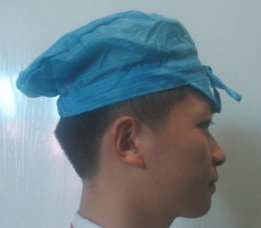

 |  |  |  |  |  |  |  |  |  |  |  |  |  |  |  |  |  |  |  |  | 双手佩戴示意图

成品

变更履历 | 变更日期 | 变更版本 | 变更前 |  |  | 变更后 |  |  | 设 备 工 具 | 名称 |  | 型号 |  | 数量 | 物 料 型 号 | 名称 | 型号 | 数量 | 辅 料 型 号 | 名称 |  | 型号 | 数量

3
○ 程序文件 ● 作业指导书 |  |  |  |  |  |  |  |  |  |  |  |  |  |  |  |  |  | 文件编号 |  |  | WI-FJS-203
文件名称 |  |  | SYDNEY LITE 5OMP,INDONESIA GIFT BOX (MOTO G 37) 排拉图 |  |  |  |  |  |  |  |  |  |  |  |  |  |  | 版 本 |  |  | 01
 |  |  |  |  |  |  |  |  |  |  |  |  |  |  |  |  |  | 页 码 |  |  | 6-2 OF 12
本工位名称 |  |  | 天盖除泡 |  |  |  |  | 标准工时(S) |  |  |  |  |  |  | 人数(个) |  |  | 工站工时(S) |  |  | #DIV/0!
劳 保 用 品 |  |  | 手套 | 指套 | 工帽 | 耳塞 | 口罩 | 作 业 分 类 |  |  | 作业 | 检查 | 包装 | 搬运 | WIP(PCS) |  |  | 重点工站 |  |  | ×
 |  |  | √ | × | √ | × | × |  |  |  | √ | √ | × | × | 作 业 重 点
图 示 说 明
1.取1pcs摸膜OK的内盒，检查盒边内圆角要折到位。
2.然后将包完边的内盒开口朝上，放置除泡机内除泡，双手离开光栅感应自动除泡。
3.除泡OK的成品自动弹出到流水线上。
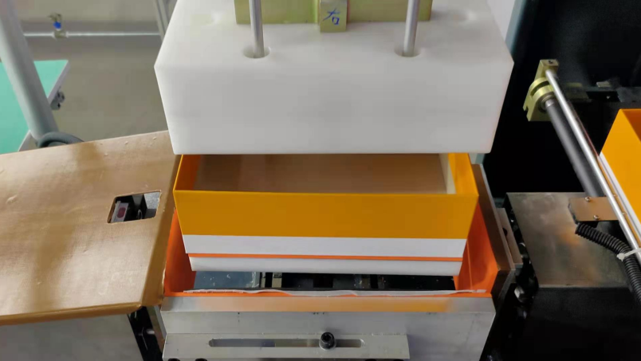 |  |  |  |  |  |  |  |  |  |  |  |  |  |  | 品质管控 (互检内容) | 1.内盒定位准确，无偏移。 2.面纸过胶均匀。

 |  |  |  |  |  |  |  |  |  |  |  |  |  |  | 品质重点检出项 | 1.面纸抹平整 无气泡 褶皱等。 2.侧耳贴合到位、无错位、无明显双边、无漏灰等不良现象 3.四边贴合完成后表面无气泡 褶皱 变形破损等不良。 4.除泡压力：0.5±0.1MPa，时间：2S±1S。

 |  |  |  |  |  |  |  |  |  |  |  |  |  |  | 注意事项 | 1.物料和工具必须摆放在小臂活动范围内。 2.工作中要时刻保持台面的整洁与干净，避免指甲伤及面纸。 3.作业人员必须戴好工帽，并将头发盘入工帽内。 |  |  |  |  | 工帽佩戴示意图

 |  |  |  |  |  |  |  |  |  |  |  |  |  |  |  |  |  |  |  |  | 双手佩戴示意图

变更履历 | 变更日期 | 变更版本 | 变更前 |  |  | 变更后 |  |  | 设 备 工 具 | 名称 |  | 型号 |  | 数量 | 物 料 型 号 | 名称 | 型号 | 数量 | 辅 料 型 号 | 名称 |  | 型号 | 数量

4
○ 程序文件 ● 作业指导书 |  |  |  |  |  |  |  |  |  |  |  |  |  |  |  |  |  | 文件编号 |  |  | WI-FJS-203
文件名称 |  |  | SYDNEY LITE 5OMP,INDONESIA GIFT BOX (MOTO G 37) 排拉图 |  |  |  |  |  |  |  |  |  |  |  |  |  |  | 版 本 |  |  | 01
 |  |  |  |  |  |  |  |  |  |  |  |  |  |  |  |  |  | 页 码 |  |  | 11 OF 12
CPCP
本工位名称 |  |  | 全检天盒 |  |  |  |  | 标准工时(S) |  |  | 14.40 |  |  |  | 人数(个) |  | 2 | 工站工时(S) |  |  | 7.20
劳 保 用 品 |  |  | 手套 | 指套 | 工帽 | 耳塞 | 口罩 | 作 业 分 类 |  |  | 作业 | 检查 | 包装 | 搬运 | WIP(PCS) |  |  | 重点工站 |  |  | √
 |  |  | √ | × | √ | × | × |  |  |  | √ | √ | × | √ | 作 业 重 点
图 示 说 明
1.对组装OK品进行全检。
2.全检好的产品按要求摆放卡板。
 |  |  |  |  |  |  |  |  |  |  |  |  |  |  | 品质管控 (互检内容) | 1.检查面纸有无异色，杂色，缺字的不良，内衬有无破损脏污等不良； 2.检查盒子表面有无气泡 胶粒 脏污 软边等问题，检查有无漏灰 错位等问题。 3.检查有无混料等问题。 4.用抹布蘸取乙醇进行擦拭胶渍、手印等脏污，注意不要太过用力，避免擦伤。

 |  |  |  |  |  |  |  |  |  |  |  |  |  |  | 品质重点检出项 | 1.擦胶时，需带手套，避免手指刮花盒托。 2.检查胶水是否擦干净。

 |  |  |  |  |  |  |  |  |  |  |  |  |  |  | 注意事项 | 1.物料和工具必须摆放在小臂活动范围内。 2.工作中要时刻保持台面的整洁与干净，避免指甲伤及面纸。 3.作业人员必须戴好工帽，并将头发盘入工帽内。 |  |  |  |  | 工帽佩戴示意图

 |  |  |  |  |  |  |  |  |  |  |  |  |  |  |  |  |  |  |  |  | 双手佩戴示意图

变更履历 | 变更日期 | 变更版本 | 变更前 |  |  | 变更后 |  |  | 设 备 工 具 | 名称 |  | 型号 |  | 数量 | 物 料 型 号 | 名称 | 型号 | 数量 | 辅 料 型 号 | 名称 |  | 型号 | 数量

6
○ 程序文件 ● 作业指导书 |  |  |  |  |  |  |  |  |  |  |  |  |  |  |  |  |  | 文件编号 |  |  | WI-FJS-203
文件名称 |  |  | SYDNEY LITE 5OMP,INDONESIA GIFT BOX (MOTO G 37) 排拉图 |  |  |  |  |  |  |  |  |  |  |  |  |  |  | 版 本 |  |  | 01
 |  |  |  |  |  |  |  |  |  |  |  |  |  |  |  |  |  | 页 码 |  |  | 6-2 OF 12
本工位名称 |  |  | 地盖面纸过胶定位 |  |  |  |  | 标准工时(S) |  |  |  |  |  |  | 人数(个) |  |  | 工站工时(S) |  |  | #DIV/0!
劳 保 用 品 |  |  | 手套 | 指套 | 工帽 | 耳塞 | 口罩 | 作 业 分 类 |  |  | 作业 | 检查 | 包装 | 搬运 | WIP(PCS) |  |  | 重点工站 |  |  | ×
 |  |  | √ | × | √ | × | × |  |  |  | √ | √ | × | × | 作 业 重 点
图 示 说 明
1、取1pcs面纸光面朝上，手动从过胶机上过胶，控制胶量。 2、将过胶OK的面纸胶面朝上，放置在工作台上。
3、然后取1pcs盒胚定位在面纸上
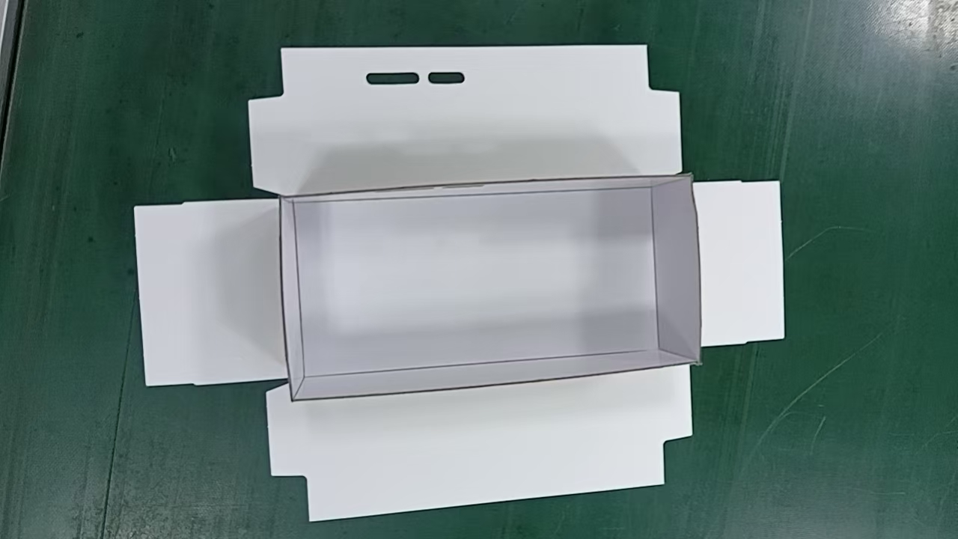 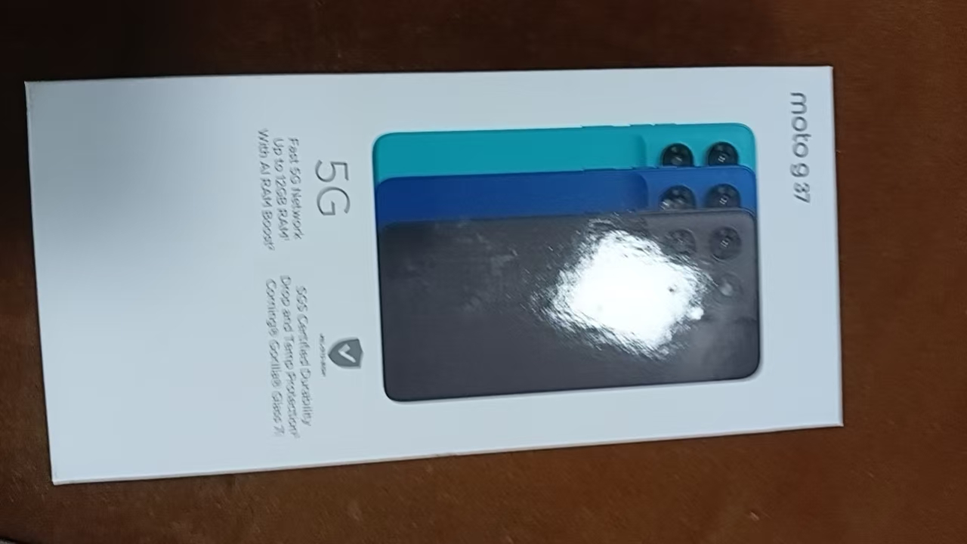 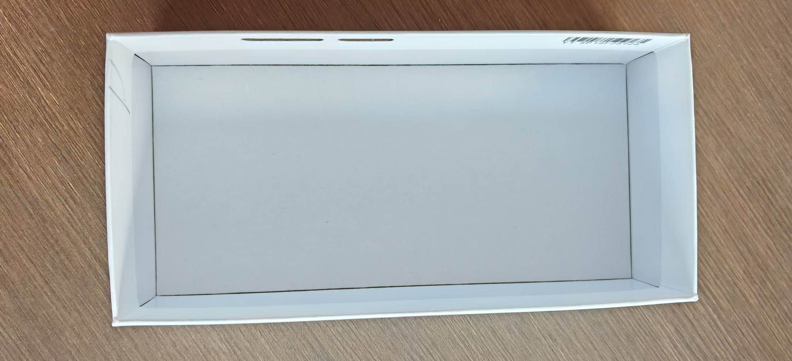 |  |  |  |  |  |  |  |  |  |  |  |  |  |  | 品质管控 (互检内容) | 1.检查盒胚长边与短边沿V槽折拼合紧密 无缝隙,拼合处为直角， 不能出现开口、溢胶、不可有高低脚。 2.天盖面纸尺寸正确，无破损、划伤、杂色点等不良。

 |  |  |  |  |  |  |  |  |  |  |  |  |  |  | 品质重点检出项 | 1.机器气压值0.5±0.1MPA。 2.盒胚长边与短边沿V槽折拼合紧密 无缝隙,拼合处为直角。 3.胶带贴合紧密，无开胶，每面胶带长度大于17mm。 4.胶水类型正确：白乳胶600R1#，胶重：2.2±0.3g。 5.盒胚定位准确无误，面纸过胶均匀，厚度0.015-0.025mm 。

 |  |  |  |  |  |  |  |  |  |  |  |  |  |  | 注意事项 | 1.物料和工具必须摆放在小臂活动范围内。 2.工作中要时刻保持台面的整洁与干净，避免指甲伤及面纸。 3.作业人员必须戴好工帽，并将头发盘入工帽内。 |  |  |  |  | 工帽佩戴示意图

 |  |  |  |  |  |  |  |  |  |  |  |  |  |  |  |  |  |  |  |  | 双手佩戴示意图

成品

变更履历 | 变更日期 | 变更版本 | 变更前 |  |  | 变更后 |  |  | 设 备 工 具 | 名称 |  | 型号 |  | 数量 | 物 料 型 号 | 名称 | 型号 | 数量 | 辅 料 型 号 | 名称 |  | 型号 | 数量

6.2
○ 程序文件 ● 作业指导书 |  |  |  |  |  |  |  |  |  |  |  |  |  |  |  |  |  | 文件编号 |  |  | WI-FJS-203
文件名称 |  |  | SYDNEY LITE 5OMP,INDONESIA GIFT BOX (MOTO G 37) 礼盒 装配线标准作业指导书 |  |  |  |  |  |  |  |  |  |  |  |  |  |  | 版 本 |  |  | 01
 |  |  |  |  |  |  |  |  |  |  |  |  |  |  |  |  |  | 页 码 |  |  | 6-2 OF 12
本工位名称 |  |  | 地盖除泡 |  |  |  |  | 标准工时(S) |  |  |  |  |  |  | 人数(个) |  |  | 工站工时(S) |  |  | #DIV/0!
劳 保 用 品 |  |  | 手套 | 指套 | 工帽 | 耳塞 | 口罩 | 作 业 分 类 |  |  | 作业 | 检查 | 包装 | 搬运 | WIP(PCS) |  |  | 重点工站 |  |  | ×
 |  |  | √ | × | √ | × | × |  |  |  | √ | √ | × | × | 作 业 重 点
图 示 说 明
1.取1pcs摸膜OK的内盒，检查盒边内圆角要折到位。
2.然后将包完边的内盒开口朝上，放置除泡机内除泡，双手离开光栅感应自动除泡。
3.除泡OK的成品自动弹出到流水线上。
 |  |  |  |  |  |  |  |  |  |  |  |  |  |  | 品质管控 (互检内容) | 1.内盒定位准确，无偏移。 2.面纸过胶均匀。

 |  |  |  |  |  |  |  |  |  |  |  |  |  |  | 品质重点检出项 | 1.面纸抹平整 无气泡 褶皱等。 2.侧耳贴合到位、无错位、无明显双边、无漏灰等不良现象 3.四边贴合完成后表面无气泡 褶皱 变形破损等不良。 4.除泡压力：0.5±0.1MPa，时间：2S±1S。

 |  |  |  |  |  |  |  |  |  |  |  |  |  |  | 注意事项 | 1.物料和工具必须摆放在小臂活动范围内。 2.工作中要时刻保持台面的整洁与干净，避免指甲伤及面纸。 3.作业人员必须戴好工帽，并将头发盘入工帽内。 |  |  |  |  | 工帽佩戴示意图

 |  |  |  |  |  |  |  |  |  |  |  |  |  |  |  |  |  |  |  |  | 双手佩戴示意图

变更履历 | 变更日期 | 变更版本 | 变更前 |  |  | 变更后 |  |  | 设 备 工 具 | 名称 |  | 型号 |  | 数量 | 物 料 型 号 | 名称 | 型号 | 数量 | 辅 料 型 号 | 名称 |  | 型号 | 数量

6.3
○ 程序文件 ● 作业指导书 |  |  |  |  |  |  |  |  |  |  |  |  |  |  |  |  |  | 文件编号 |  |  | WI-FJS-203
文件名称 |  |  | SYDNEY LITE 5OMP,INDONESIA GIFT BOX (MOTO G 37) 礼盒 装配线标准作业指导书 |  |  |  |  |  |  |  |  |  |  |  |  |  |  | 版 本 |  |  | 01
 |  |  |  |  |  |  |  |  |  |  |  |  |  |  |  |  |  | 页 码 |  |  | 11 OF 12
CPCP
本工位名称 |  |  | 全检地盒 |  |  |  |  | 标准工时(S) |  |  | 14.40 |  |  |  | 人数(个) |  | 2 | 工站工时(S) |  |  | 7.20
劳 保 用 品 |  |  | 手套 | 指套 | 工帽 | 耳塞 | 口罩 | 作 业 分 类 |  |  | 作业 | 检查 | 包装 | 搬运 | WIP(PCS) |  |  | 重点工站 |  |  | √
 |  |  | √ | × | √ | × | × |  |  |  | √ | √ | × | √ | 作 业 重 点
图 示 说 明
1.对组装OK品进行全检。
2.全检好的产品按要求摆放卡板。
 |  |  |  |  |  |  |  |  |  |  |  |  |  |  | 品质管控 (互检内容) | 1.检查面纸有无异色，杂色，缺字的不良，内衬有无破损脏污等不良； 2.检查盒子表面有无气泡 胶粒 脏污 软边等问题，检查有无漏灰 错位等问题。 3.检查有无混料等问题。 4.用抹布蘸取乙醇进行擦拭胶渍、手印等脏污，注意不要太过用力，避免擦伤。

 |  |  |  |  |  |  |  |  |  |  |  |  |  |  | 品质重点检出项 | 1.擦胶时，需带手套，避免手指刮花盒托。 2.检查胶水是否擦干净。

 |  |  |  |  |  |  |  |  |  |  |  |  |  |  | 注意事项 | 1.物料和工具必须摆放在小臂活动范围内。 2.工作中要时刻保持台面的整洁与干净，避免指甲伤及面纸。 3.作业人员必须戴好工帽，并将头发盘入工帽内。 |  |  |  |  | 工帽佩戴示意图

 |  |  |  |  |  |  |  |  |  |  |  |  |  |  |  |  |  |  |  |  | 双手佩戴示意图

变更履历 | 变更日期 | 变更版本 | 变更前 |  |  | 变更后 |  |  | 设 备 工 具 | 名称 |  | 型号 |  | 数量 | 物 料 型 号 | 名称 | 型号 | 数量 | 辅 料 型 号 | 名称 |  | 型号 | 数量

8.1
○ 程序文件 ● 作业指导书 |  |  |  |  |  |  |  |  |  |  |  |  |  |  |  |  |  | 文件编号 |  |  | WI-FJS-203
文件名称 |  |  | SYDNEY LITE 5OMP,INDONESIA GIFT BOX (MOTO G 37) 礼盒 装配线标准作业指导书 |  |  |  |  |  |  |  |  |  |  |  |  |  |  | 版 本 |  |  | 01
 |  |  |  |  |  |  |  |  |  |  |  |  |  |  |  |  |  | 页 码 |  |  | 6-2 OF 12
本工位名称 |  |  | 资料盒预折 |  |  |  |  | 标准工时(S) |  |  |  |  |  |  | 人数(个) |  |  | 工站工时(S) |  |  | #DIV/0!
劳 保 用 品 |  |  | 手套 | 指套 | 工帽 | 耳塞 | 口罩 | 作 业 分 类 |  |  | 作业 | 检查 | 包装 | 搬运 | WIP(PCS) |  |  | 重点工站 |  |  | ×
 |  |  | √ | × | √ | × | × |  |  |  | √ | √ | × | × | 作 业 重 点
图 示 说 明
1、取1pcs除废OK的内卡，如图示沿压痕线预折，
注意卡舌正反折
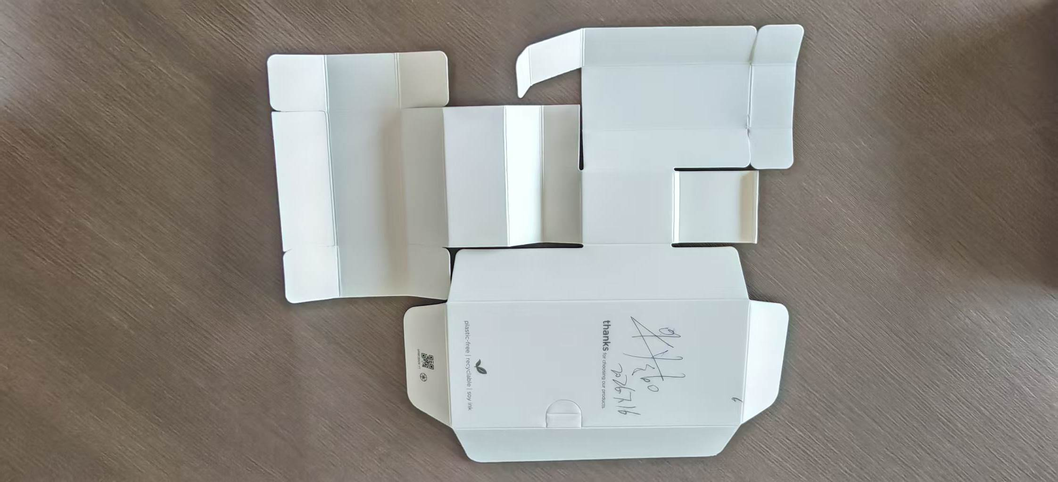 |  |  |  |  |  |  |  |  |  |  |  |  |  |  | 品质管控 (互检内容) | 1.来料纸有没有破损.打皱不良。 2.确认折到位内卡装平，无打皱破损。

 |  |  |  |  |  |  |  |  |  |  |  |  |  |  | 品质重点检出项 | 1、组装不可以有浮高。 2、内卡外观面不可以有折皱。

 |  |  |  |  |  |  |  |  |  |  |  |  |  |  | 注意事项 | 1.物料和工具必须摆放在小臂活动范围内。 2.工作中要时刻保持台面的整洁与干净，避免指甲伤及面纸。 3.作业人员必须戴好工帽，并将头发盘入工帽内。 |  |  |  |  | 工帽佩戴示意图

 |  |  |  |  |  |  |  |  |  |  |  |  |  |  |  |  |  |  |  |  | 双手佩戴示意图

变更履历 | 变更日期 | 变更版本 | 变更前 |  |  | 变更后 |  |  | 设 备 工 具 | 名称 |  | 型号 |  | 数量 | 物 料 型 号 | 名称 | 型号 | 数量 | 辅 料 型 号 | 名称 |  | 型号 | 数量

14
○ 程序文件 ● 作业指导书 |  |  |  |  |  |  |  |  |  |  |  |  |  |  |  |  |  | 文件编号 |  |  | WI-FJS-203
文件名称 |  |  | SYDNEY LITE 5OMP,INDONESIA GIFT BOX (MOTO G 37) 礼盒 装配线标准作业指导书 |  |  |  |  |  |  |  |  |  |  |  |  |  |  | 版 本 |  |  | 01
 |  |  |  |  |  |  |  |  |  |  |  |  |  |  |  |  |  | 页 码 |  |  | 9 OF 12
本工位名称 |  |  | 装纸条+扣盒 |  |  |  |  | 标准工时(S) |  |  |  |  |  |  | 人数(个) |  |  | 工站工时(S) |  |  | #DIV/0!
劳 保 用 品 |  |  | 手套 | 指套 | 工帽 | 耳塞 | 口罩 | 作 业 分 类 |  |  | 作业 | 检查 | 包装 | 搬运 | WIP(PCS) |  |  | 重点工站 |  |  | ×
 |  |  | √ | × | √ | × | × |  |  |  | √ | √ | × | × | 作 业 重 点
图 示 说 明
1.取1pcs成型OK的内卡依图示装入盒胚。
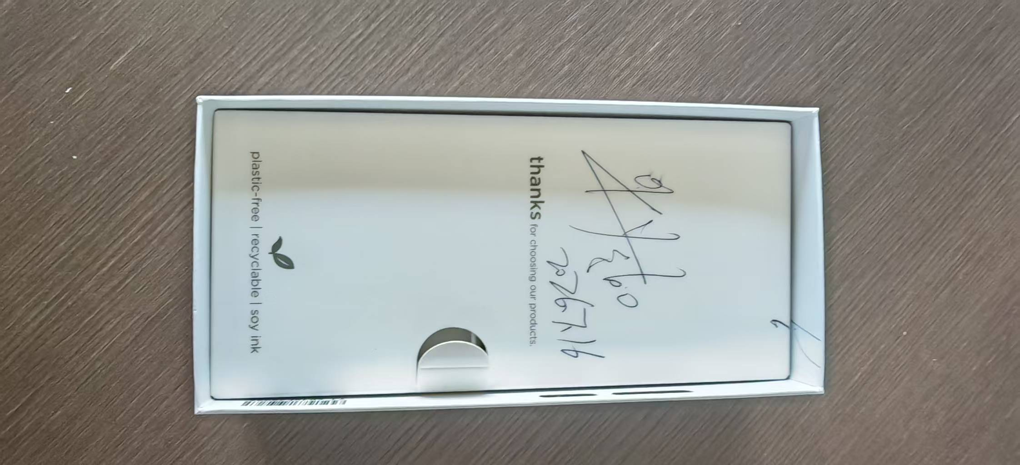 |  |  |  |  |  |  |  |  |  |  |  |  |  |  | 品质管控 (互检内容) | 1.预折到位确认是否有断裂不良。 2.检查是否折合，卡合到位。

内盒组装方向正确
 |  |  |  |  |  |  |  |  |  |  |  |  |  |  | 品质重点检出项 | 1、卡合不可以装反向. 2、卡合需卡到位.

 |  |  |  |  |  |  |  |  |  |  |  |  |  |  | 注意事项 | 1.物料和工具必须摆放在小臂活动范围内。 2.工作中要时刻保持台面的整洁与干净，避免指甲伤及面纸。 3.作业人员必须戴好工帽，并将头发盘入工帽内。 |  |  |  |  | 工帽佩戴示意图

 |  |  |  |  |  |  |  |  |  |  |  |  |  |  |  |  |  |  |  |  | 双手佩戴示意图

变更履历 | 变更日期 | 变更版本 | 变更前 |  |  | 变更后 |  |  | 设 备 工 具 | 名称 |  | 型号 |  | 数量 | 物 料 型 号 | 名称 | 型号 | 数量 | 辅 料 型 号 | 名称 |  | 型号 | 数量

16
○ 程序文件 ● 作业指导书 |  |  |  |  |  |  |  |  |  |  |  |  |  |  |  |  |  | 文件编号 |  |  | WI-FJS-203
文件名称 |  |  | SYDNEY LITE 5OMP,INDONESIA GIFT BOX (MOTO G 37) 礼盒 装配线标准作业指导书 |  |  |  |  |  |  |  |  |  |  |  |  |  |  | 版 本 |  |  | 01
 |  |  |  |  |  |  |  |  |  |  |  |  |  |  |  |  |  | 页 码 |  |  | 12 OF 12
本工位名称 |  |  | 装箱摆板 |  |  |  |  | 标准工时(S) |  |  | 9.00 |  |  |  | 人数(个) |  | 1 | 工站工时(S) |  |  | 9.00
劳 保 用 品 |  |  | 手套 | 指套 | 工帽 | 耳塞 | 口罩 | 作 业 分 类 |  |  | 作业 | 检查 | 包装 | 搬运 | WIP(PCS) |  |  | 重点工站 |  |  | ×
 |  |  | √ | × | √ | × | × |  |  |  | √ | √ | × | √ | 作 业 重 点
图 示 说 明
1.对全OK品正反向竖直排好，每次4-6pcs放入已装好PE袋的外箱。
2.每个周转箱一层30PCS,上下垫卡纸，
3.摆AGV料架入库，每层6个纸箱，堆叠4层，2880PCS/板，
3.注意产品摆板手法，整排摆板，每次摆板3pcs,不能单个产品插入，防止磕碰划伤。
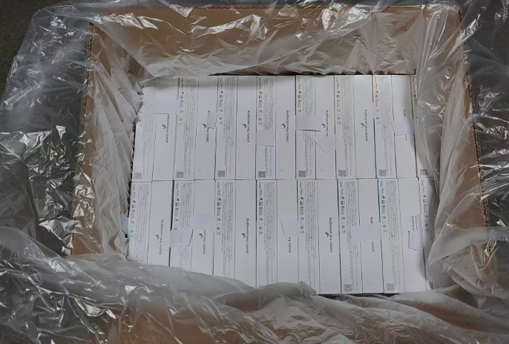 |  |  |  |  |  |  |  |  |  |  |  |  |  |  | 品质管控 (互检内容) | 1.一个PE袋套一个周转箱，盒子无破损无刮伤脏污等，袋子无破损，脏污等。 2.出货标签正确。 3.注意产品摆板手法，整排装箱，每次4-6pcs,不能单个产品插入，防止磕碰划伤。

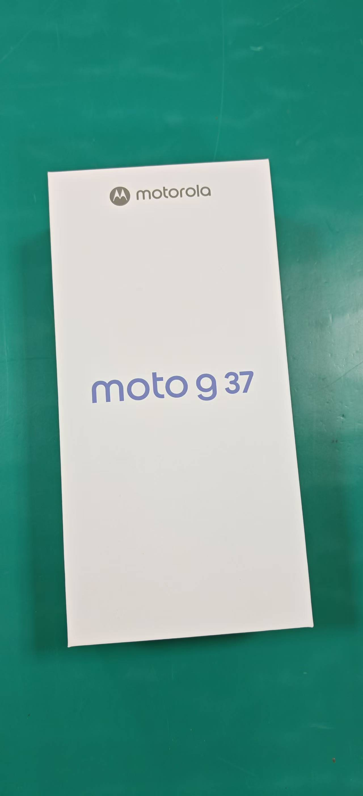

15pcs/排，每层30pcs, 四层/箱，共120pcs/箱
包规如图示
 |  |  |  |  |  |  |  |  |  |  |  |  |  |  | 品质重点检出项 | 1、摆板方向需统一。 2、外箱标签需贴在统一位置。

 |  |  |  |  |  |  |  |  |  |  |  |  |  |  | 注意事项 | 1.物料和工具必须摆放在小臂活动范围内。 2.工作中要时刻保持台面的整洁与干净，避免指甲伤及面纸。 3.作业人员必须戴好工帽，并将头发盘入工帽内。 |  |  |  |  | 工帽佩戴示意图

 |  |  |  |  |  |  |  |  |  |  |  |  |  |  |  |  |  |  |  |  | 双手佩戴示意图

变更履历 | 变更日期 | 变更版本 | 变更前 |  |  | 变更后 |  |  | 设 备 工 具 | 名称 |  | 型号 |  | 数量 | 物 料 型 号 | 名称 | 型号 | 数量 | 辅 料 型 号 | 名称 |  | 型号 | 数量

